상품제안서
라운드 쿨레쉬 긴팔 티셔츠 | 상품코드: S27462

 |  |  |  |  |  |  | 02-713-8555 | www.synergygift.co.kr
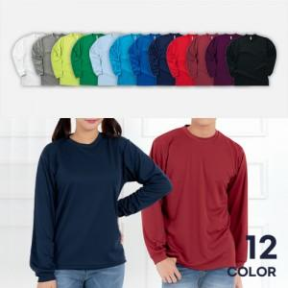

【상세/제작정보】

【인쇄/포장옵션】 | 실크 / OPP(비닐)

【공급단가】 | 수량 | 50~ | 100~ | 500~ | 1,000~ | 2,000~
*VAT별도 | SS~LL | 10,790원 | 9,840원 | 9,360원 | 9,120원 | 8,960원
 | 3L~4L | 11,830원 | 10,820원 | 10,290원 | 10,030원 | 9,850원

【상품 URL】 | https://www.synergygift.co.kr:443/src/goods_detail.php?gdno=27462

